Sheet1
缺陷编号 | 所属模块 | 优先级 | 严重程度 | 缺陷概述 | 缺陷描述 | 提交人 | 备注
bug_verydows_cart_function_0001 | verydows/cart | p1 | s2 | 未登录时可以将商品添加进购物车 | 1.点击首页的任何一个商品，点击《加入购物车》按钮，点击购物车查看是否添加进入购物车 2.跳出登录页面 3.商品成功添加到购物车 | 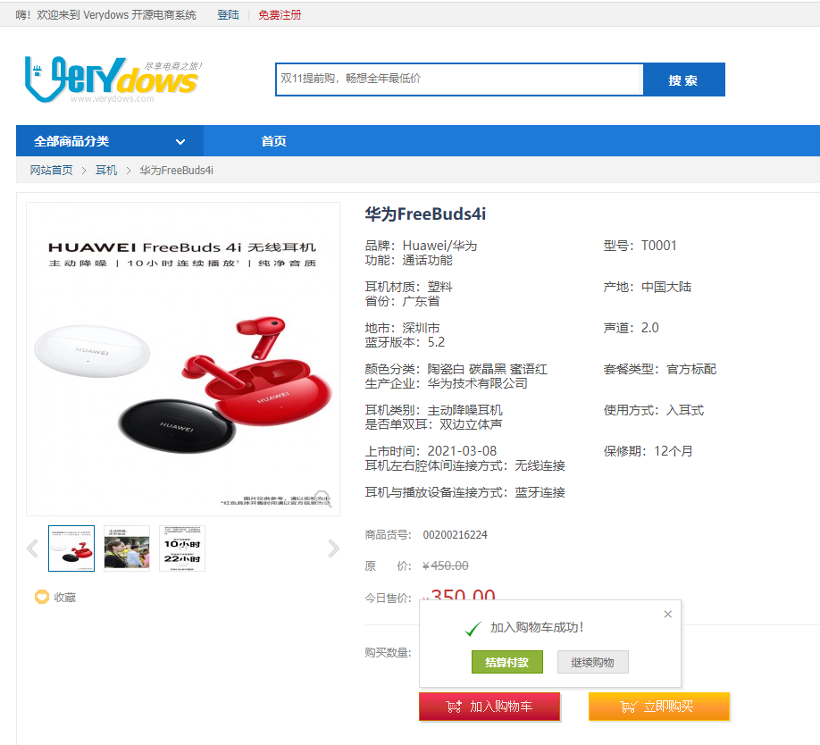 李文达
bug_verydows_cart_function_0002 | verydows/cart | p1 | s1 | 未登录时点击《购物车》按钮可以进入购物车页面 | 1.打开商城页面，点击《购物车》按钮 2.跳出登录页面 3.直接进入购物车 | 李文达 | 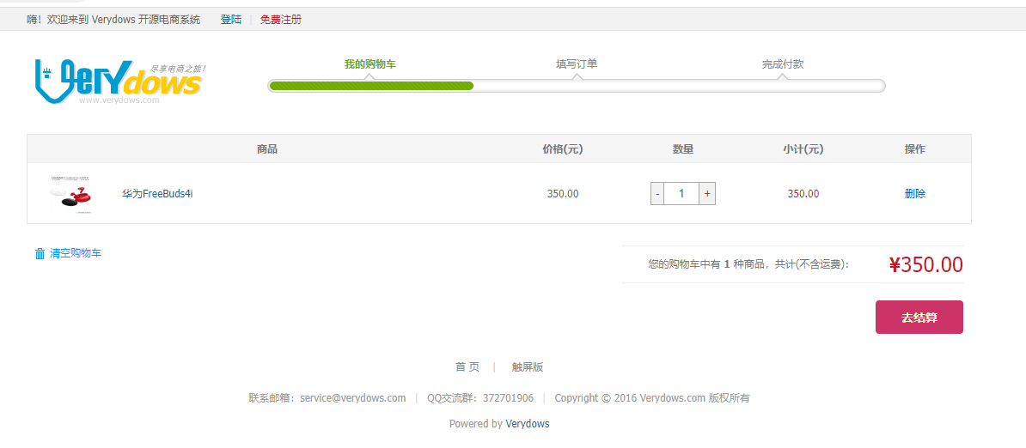
bug_verydows_register_function_0001 | 注册 | p1 | s1 | 32位密码注册出现密码格式错误提示 | 1.输入密码，输入确认密码，点击注册 2.密码文本框旁边没有跳出提示 3.出现密码格式错误提示 | 李文达 | 